支援申込にあたっての注意事項
■支援申込時 提出書類について
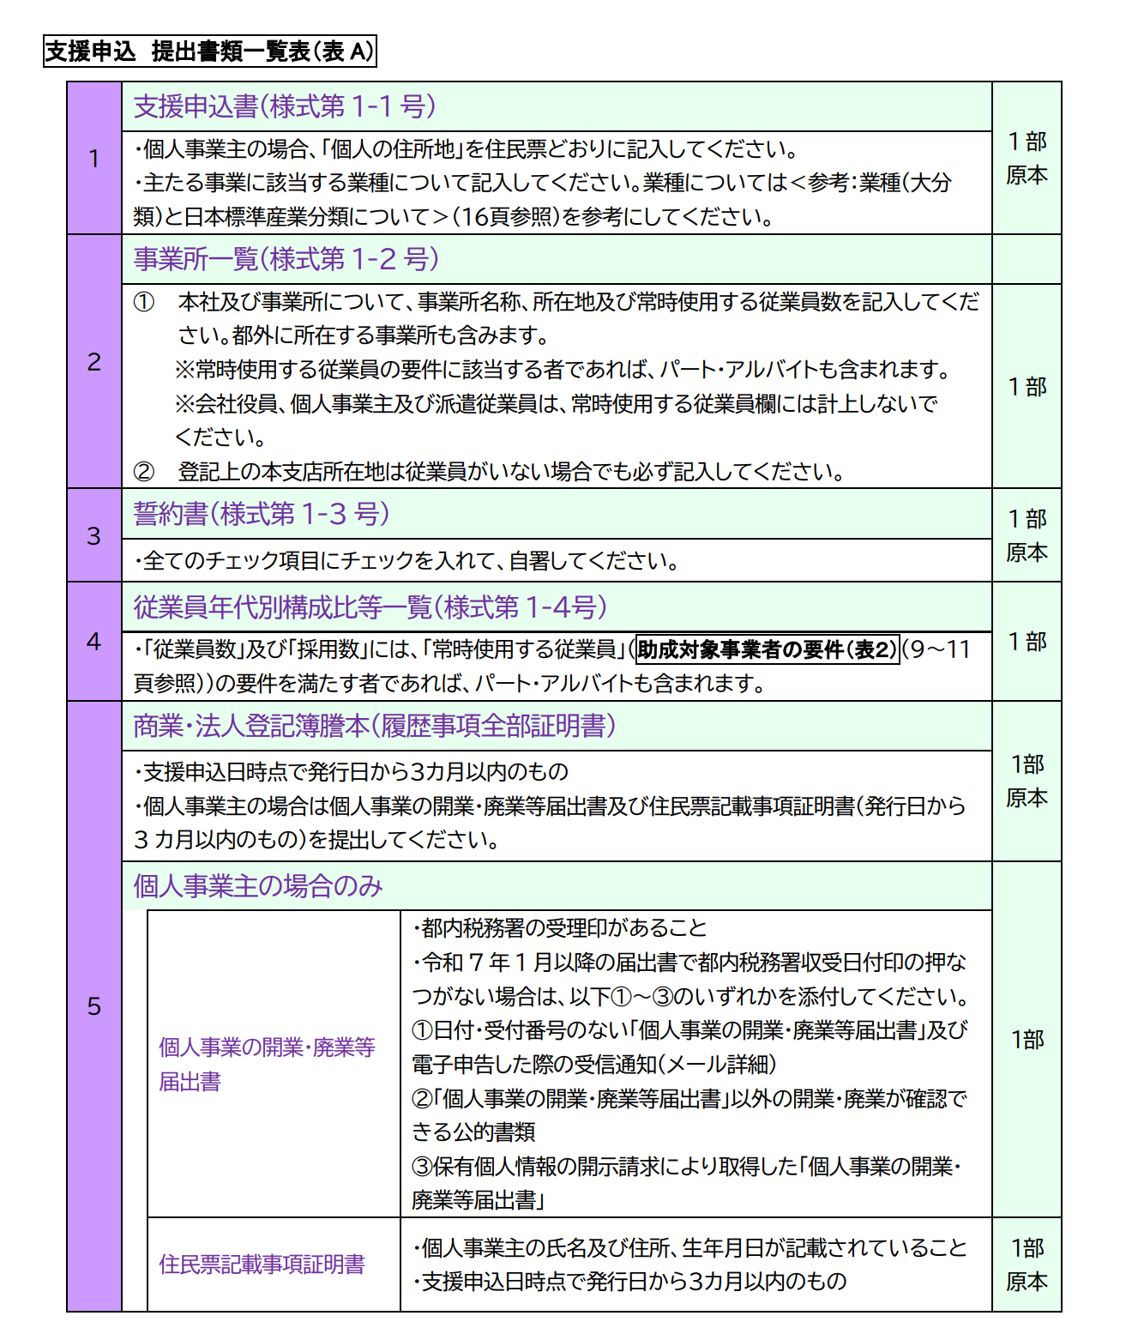
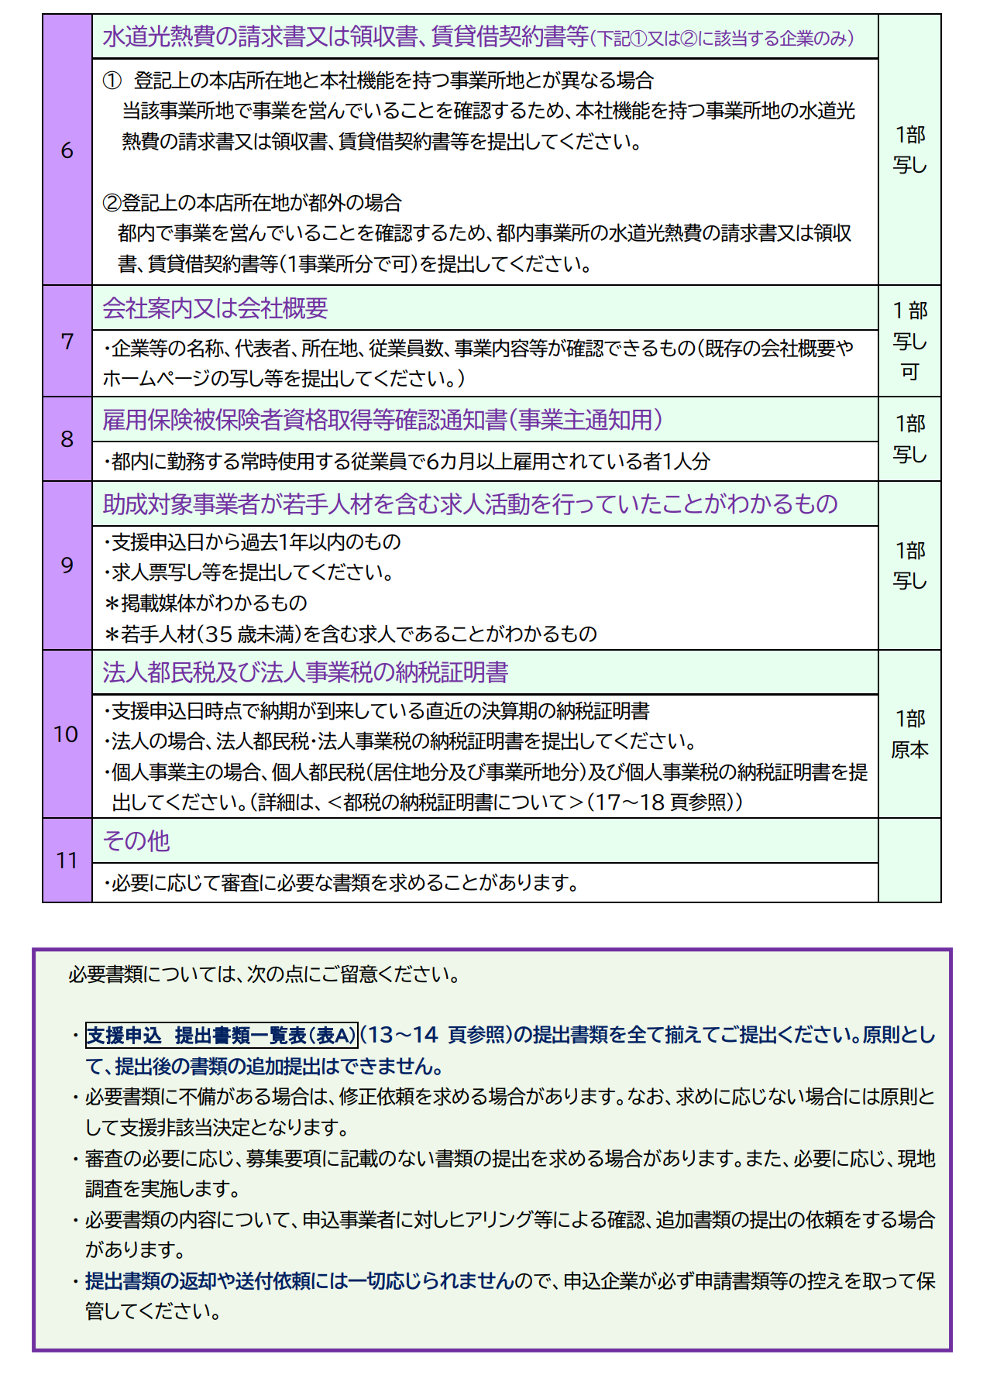
ES（社員満足度）向上による若手人材確保・定着事業助成金
支援申込 各種様式シート

■はじめに
この度は、ES（社員満足度）向上による若手人材確保・定着事業助成金の支援申込をご検討いただきありがとうございます。 本各種様式シートは、支援申込に必要な各種様式シートを作成するためのものです。 書類を作成・提出いただく前に下記申請手順を必ずご確認の上、ご準備下さい。

■申請手順
①財団HPや募集要項より支援内容・対象事業者の要件等、助成事業の詳細を確認
 | 【財団HP】 | 【募集要項】
 | ・事業概要 | ・助成金募集要項（郵送の手引き）
 | ・１年目申請用 | ・助成金募集要項（電子申請の手引き）

②各シートより各種様式を作成
 | ・支援申込書（様式第1－1号） ※代表者名は自署が必要 |  |  | 各種様式の作成にあたっては、記入例ご参考ください。 なお、記入例については、こちらをクリック。 または、一番右のシート「記入例」よりご確認ください。
 | ・事業所一覧（様式第1－2号）
 | ・誓約書（様式第1－3号） ※代表者名は自署が必要
 | ・従業員年代別構成比等一覧（様式第1－4号）

③書類の提出
 | 各種様式を作成し、その他必要書類を全て揃えた後、郵送または電子申請（Jグランツ）により提出してください。 ※必要書類は募集要項 【支援申込 提出書類一覧表（表Ａ）】１3～１4 頁を参照してください。 ※郵送・電子申請のどちらでも構いませんが、1年目の取組に関するその後の申請（支給申請・実績報告等）は、１年目の支援申込と同様の方法でのお手続きが必要となります。

【郵送申請】 |  |  | 【電子申請】
■宛先 〒102-0072 東京都千代田区飯田橋3-8-5 住友不動産飯田橋駅前ビル1０階 公益財団法人東京しごと財団 企業支援部 雇用環境整備課 採用定着促進支援係 必ず宛先に「ES向上助成金 申請書類 在中」と記載してください。 ■注意事項 ・支援申込書（様式第1-1号）・誓約書（様式第1－3号）は、代表者氏名は自署したものの原本の提出が必要となります。 ・簡易書留等追跡可能な記録の残る方法で提出してください（書類の到着有無に関するお問い合わせには、一切応じられません）。 ・来所による持参提出は一切受け付けません。 |  |  | ■申請先 下記リンク先をクリックし、補助金申請用ページからご申請ください。 （外部サイトへリンク 新規ウインドウで開きます。）
 |  |  | https://www.jgrants-portal.go.jp/subsidy/a0WJ200000CDYkAMAX 令和８年度ES（社員満足度）向上による若手人材確保・定着事業助成金 1年目申請用 補助金詳細画面
 |  |  | ■注意事項 ・当該ファイルのみのご提出で申請を受け付けることはできません。 各種様式（個別にpdfファイルなどに変換したもの）を該当するボックスに格納してください。 ・支援申込書（様式第1-1号）・誓約書（様式第1－3号）は、代表者氏名は自署したものの提出が必要となります。 ・ブラウザについては、Google Chromeの最新バージョンを推奨しています。Internet Exploler、Safariは不具合が発生する可能性があるため推奨しません。 ・Jグランツの基本的な内容については、Jグランツ内の「申請の流れ」にある『事業者クイックマニュアル』を確認してください。不明点や質問は、Jグランツ内の「よくある質問」またはJグランツの画面上に表示されるチャットボットを利用してください。

■その他 提出にあたっての注意事項
 | ・必要書類に不備がある場合は、修正依頼を求める場合があります。なお、求めに応じない場合には原則として支援非該当決定となります。 ・審査の必要に応じ、募集要項に記載のない書類の提出を求める場合があります。また、必要に応じ、現地調査を実施します。 ・必要書類の内容について、申込事業者に対しヒアリング等による確認、追加書類の提出の依頼をする場合があります。 ・提出書類の返却や送付依頼には一切応じられませんので、申込企業が必ず申請書類等の控えを取って保管してください。

■お問い合わせ
ご不明点等がある場合は、下記ご連絡先までお問合せ下さい。 企業支援部 雇用環境整備課 採用定着促進支援係 電話：03-5211-0397（平日9時から17時）平日12時から13時、土日・祝日、年末年始除く

支援申込書（様式第1-1号）
【全様式共通】色付きのセルを入力してください
■ オレンジ色のセルは、必ず入力してください
■ 黄色のセルは、該当しない場合は入力不要です
■ グレー色のセルは、他のセルから自動反映されます
様式第１－１号（第 10 条関係）
 |  |  |  |  |  |  |  |  |  | 令和 |  | 年 |  |  | 月 |  | 日
 | 公益財団法人東京しごと財団理事長殿
 |  |  |  |  |  |  | 個人の住所地
 |  |  |  |  |  |  | ※個人事業主の場合のみ（住民票記載事項証明書どおりに記載）
 |  |  |  |  |  |  | 企業等の所在地
＜履歴事項全部証明書どおり、入力してください＞
・企業等の所在地は、本社所在地を入力してください
・代表者の氏名■は、必ず自署をしてください
※個人事業主の場合は、
「企業等の所在地」は事業所の住所を入力してください
「個人の住所地」■も住民票どおり入力してください
 |  |  |  |  |  |  | 企業等の名称

 |  |  |  |  |  |  | 代表者職・氏名
 |  |  |  |  |  |  | ※代表者氏名は署名のこと

ES（社員満足度）向上による若手人材確保・定着事業助成金
支援申込書

 | ES（社員満足度）向上による若手人材確保・定着事業助成金（以下「助成金」とい
 | う。）について、助成金支給要綱第１０条の規定に基づき、支援申込をするため、下記
 | の書類を提出します。
 |  |  |  |  | 記
 | １ 提出書類一覧
 | 番号 | 書類名 |  |  |  |  |  |  |  |  |  |  |  | 提出の有無
 | 1 | 商業・法人登記簿謄本(履歴事項全部証明書) 原本 1 部
 |  | ※発行日から３か月以内のもの ※個人事業主の場合は、個人事業の開業・廃業届出書（写し）及び住民票記載事項証 明書（原本。※発行日から３か月以内のもの）
「登記上の本店所在地と本社機能を持つ事業所地とが異なる場合」又は
「登記上の本店所在地が都外の場合」のみ、提出が必要です
 | 2 | 水道光熱費の請求書又は領収書、賃貸借契約書等 写し 1 部
 |  | ※登記上の本店所在地と本社機能を持つ事業所地とが異なる場合又は登記上の本店所 在地が都外の場合のみ
 | 3 | 会社案内又は会社概要 写し 1 部

 | 4 | 雇用保険被保険者資格取得等確認通知書(事業主通知用) 写し 1 部
 |  | ※都内の事業所に勤務し、６カ月以上継続雇用されている従業員 1 名分
 | 5 | 助成対象事業者が若手人材を含む求人活動を行っていたことがわ
 |  | かるもの 写し 1 部
 |  | ※ 支援申込日から過去１年以内のもの
※個人事業主の場合は、個人都民税（居住地分、事業所地分）及び個人事業税の納税
 | 6 | 法人都民税及び法人事業税の納税証明書 原本 1 部
証明書（原本）
 | 7 | 事業所一覧（様式第１－２号）

 | 8 | 誓約書（様式第１－３号）

 | 9 | 従業員年代別構成比等一覧（様式第１－４号）

２ 申請を希望する助成対象事業 （該当するものに２つ以上✔を記入してください。）
住宅の借上げ
食事等の提供
健康増進サービスの提供

３ 事業主の概要
 | フリガナ
 | 企業等の名称
 | 事業所所在地 |  | 〒 | -
 |  |  | 東京都
「書類送付先」が「事業所所在地」と同じ場合は、
『同上』と記載いただいて構いません
 | 書類送付先 |  | 〒 | -

①～③の順番に入力（選択）してください
※セルが青色になれば入力完了です
※中分類（業種名）は自動で入力されます
 | 資本金 |  |  |  |  |  | 円
 | 業種 ※ |  | ①大分類 アルファベット |  |  |  | ②大分類 業種名
 |  |  | ③中分類 数字 |  |  |  | 中分類 業種名
 | 常時使用する 従業員数 |  |  |  | 人（うち都内勤務 |  |  |  |  |  | 人）
 | ※日本標準産業分類に基づき、アルファベットと数字、業種名を記入してください。

（例）「総務部 管理係長」の場合
所属部署■ ： 総務部
役 職 ■ ： 管理係長
※代表取締役の場合は、所属部署の欄に「代表取締役」と
記載してください
４ 本申込に係る連絡担当者
 | 所属部署・役職
 | フリガナ
 | 担当者氏名
 | 連 絡 先 |  | 電話 |  |  | - |  | - | 携帯電話 |  |  |  | - |  |  | -
 |  |  | ﾒｰﾙｱﾄﾞﾚｽ
 | ※電話番号には必ず連絡のとれる番号を記入してください。（いずれかのみでも可）

事業所一覧（様式第1－2号）
【全様式共通】色付きのセルを入力してください
■ オレンジ色のセルは、必ず入力してください
■ 黄色のセルは、該当しない場合は入力不要です
■ グレー色のセルは、他のセルから自動反映されます
様式第１－２号（第 10 条関係）
 |  |  |  |  |  |  | 令和 | 年 | 月 | 日

 |  |  |  |  | 企業等の名称

事 業 所 一 覧

○法人登記簿上の事業所は、全て記載してください
※常時使用する従業員数がいない事業所も、記載してください
○「常時使用する従業員数」 の右のセル■は、出向者がいる場合の人数（内数）を入力してください
○記入枠が足りない場合は、非表示となっている行を再表示させて記載してください
※事業所数が多数の場合は、別紙でご準備いただいても構いません
 |  | ● 都内事業所
 |  | 事業所の名称 |  | 所 在 地 |  | 常時使用する 従業員数 (出向者数)

 |  | 計

 |  | ● 都外事業所
 |  | 事業所の名称 |  | 所 在 地 |  | 常時使用する 従業員数

 |  | 計

 | 【記入上の注意】
 |  | 下記の注意事項を確認の上、☑を記入してください。
 |  |  | 「常時使用する従業員数」の欄には、常時使用する従業員の要件に該当する者（労働基準法第20条の規
○注意事項は内容を確認し、全て☑を入れてください
 |  |  | 定に基づく「予め解雇の予告を必要とする者」）であれば、パート・アルバイトも含まれます。
 |  |  | 会社役員、個人事業主及び派遣従業員は「常時使用する従業員」欄には計上しないでください。
 |  |  | 支援申込日現在の情報をご記入ください。
 |  |  | 雇用保険適用事業所に限らず、従業員が勤務するすべての事業所の名称・所在地をご記入ください。
 |  |  | 登記簿謄本上の本支店所在地については、従業員が勤務していない場合でも記載してください。
 |  |  | 本紙で記入しきれない場合は、別紙（様式自由）で提出してください。

誓約書（様式第1－3号）
【全様式共通】色付きのセルを入力してください
■ オレンジ色のセルは、必ず入力してください
■ 黄色のセルは、該当しない場合は入力不要です
■ グレー色のセルは、他のセルから自動反映されます
様式第１－３号（第10条関係）
誓 約 書
公益財団法人東京しごと財団理事長 殿
 |  | ES（社員満足度）向上による若手人材確保・定着事業助成金支給要綱（以下「要綱」という。）第10条に基づく支援申込を行うにあた
 | り、下記事項を確認し相違ないことをここに誓約いたします。

 |  |  | 都内で事業を営んでいます。
 |  |  | 要綱第３条第１号に定める中小企業等に該当します。
 |  |  | 都内に勤務する常時使用する従業員であって、かつ雇用保険の被保険者である者を１人以上、かつ、６か月以上継続して雇用しています。
 |  |  | 常時使用する従業員の総数に占める常時使用する若手従業員の割合が３０％以下です。
内容を確認し、全ての項目に☑を入れてください
※☑を入れると、オレンジ色■が外れます
 |  |  | 常時使用する若手従業員のうち過去３年以内に採用した総数が、常時使用する従業員の総数の１０％以下です。
 |  |  | 過去１年以内に若手人材を含む求人活動を行っています。

 |  |  | 過去５年間に東京都（東京都が他の団体等に出えん・委託して実施するものを含む。）の助成事業において、不正受給による不支給決定又は支給決定の取消しを受けた
 |  |  | ことがありません。また、当該不支給決定もしくは支給決定の取消しに係る支給申請に関与した者（法人の場合、代表者個人を含む。）ではありません。

 |  |  | 支援申込日の前日から起算して過去５年間に、重大な法令違反等はありません。
 |  |  | 労働者に支払われる賃金は、就労する地域の最低賃金額(地域別、特定（産業別）最低賃金額)以上です。

 |  |  | 固定残業代等の時間当たり金額が時間外労働の割増賃金に違反していません。また、固定残業時間を超えて残業を行った場合は、その超過分について通常の時間外労
 |  |  | 働と同様に、割増賃金を追加で支給しています。

 |  |  | 法定労働時間を超えて労働者を勤務させる場合は、「時間外・休日労働に関する協定（36協定）」を締結し、全労働者に対し、協定で定める上限時間（特別条項を付帯
 |  |  | した場合はその上限時間）を超える時間外労働をさせていません。

 |  |  | 労働基準法第39条第７項(年次有給休暇について年５日を取得させる義務)に違反していません。
 |  |  | 前記以外の労働関係法令について遵守しています。
 |  |  | 厚生労働大臣の指針に基づき、セクシュアルハラスメント等を防止するための措置を取っています。
 |  |  | 都税の未納付はありません。

 |  |  | 風俗営業等の規制及び業務の適正化等に関する法律（昭和23年法律第122号）第２条第１項に規定する風俗営業、同条第５項に規定する性風俗関連特殊営業、同条第13項に規定する接客業務受託営業及びこれらに類する事業を行っていません。また、この誓約に違反又は相違があり、要綱第25条の規定により助成金の支給決定の取消しを受けた場合には、これに異議なく応じます。

 |  |  |  |  | ＊ 接待飲食店営業のほか、パチンコ、ゲームセンター等の遊技場営業を行っている事業主は申請できません。

 |  |  | 代表者、役員又は使用人その他の労働者若しくは構成員について、東京都暴力団排除条例第２条第２号に規定する暴力団、同条第３号に規定する暴力団員又は同条第４号に規定する暴力団関係者（以下「暴力団員等」という。）に該当せず、かつ将来にわたっても該当しません。また、この誓約に違反又は相違があり、要綱第25条の規定により助成金の支給決定の取消しを受けた場合には、これに異議なく応じます。あわせて、理事長が必要と認めた場合には、暴力団員等であるか否かの確認のため、警視庁へ照会がなされることに同意いたします。

 |  |  |  |  | ＊ この誓約書における「暴力団関係者」とは、以下の者をいいます。
 |  |  |  |  |  | ・暴力団又は暴力団員が実質的に経営を支配する法人等に所属する者
 |  |  |  |  |  | ・暴力団員を雇用している者
 |  |  |  |  |  | ・暴力団又は暴力団員を不当に利用していると認められる者
 |  |  |  |  |  | ・暴力団の維持、運営に協力し、又は関与していると認められる者
 |  |  |  |  |  | ・暴力団又は暴力団員と社会的に非難されるべき関係を有していると認められる者
 |  |  | 宗教活動や政治活動を主たる目的とする団体等ではありません。
 |  |  | 東京都及び東京都政策連携団体に対する賃料・使用料等の債務支払が滞っていません。

 |  |  | 民事再生法（平成１１年法律第２５５号）、会社更生法（平成１４年法律第１５４号）、破産法（平成１６年法律第７５号）に基づく申立・手続中（再生計画等認可後は
 |  |  | 除く。）、又は私的整理手続中など、事業の継続性について不確実な状況が存在していません。

 |  |  | 本助成金もしくは助成内容が同一と認められる助成金等を利用または受給したことがありません。
 |  |  | 要綱における関係書類は、理事長が必要と認めた場合は、速やかに提出します。
 |  |  | 本助成金の助成対象経費の２分の１は自社負担であることを理解しており、最大３年間助成対象事業を継続できる財政状況にあります。

 |  |  | 本助成金に関し提出する書類の内容は事実と相違ないこと、書類の写しはすべて原本と相違ないこと及び財団の職員が審査に必要な事項についての確認や検査を行う
 |  |  | 際に対応します。

 |  |  | 本事業の支援申込内容を、財団他事業又は東京都に照会すること及び情報提供を行うことに同意します。

 |  |  | 本事業で専門家派遣を適切に行うため、支援申込で提出した企業情報等について委託事業者及び専門家へ提供することに同意します。なお、委託事業者及び専門家は、
 |  |  | 本事業の円滑な運営においてのみ必要な範囲で当該企業情報等を使用します。

■ グレー部分は別シートからの自動反映です
※個人事業主の場合は黄色部分■も自動反映です
■ 代表者の氏名は、必ず自署をしてください
 |  |  |  | 令和 |  |  | 年 | 月 | 日
 |  |  | 助成金支給後に本誓約書の内容に虚偽や不正が発覚した場合は助成金を返還します。
 |  |  |  |  |  |  |  |  |  | 個人の住所地
 |  |  |  |  |  |  |  |  |  | ※個人事業主の場合のみ記入（住民票記載事項証明書どおりに記載）
 |  |  |  |  |  |  |  |  |  | 企業等の所在地
 |  |  |  |  |  |  |  |  |  | 企業等の名称
 |  |  |  |  |  |  |  |  |  | 代表者職・氏名
 |  |  |  |  |  |  |  |  |  | ※代表者氏名は署名のこと

従業員年代別構成比等一覧（様式第1－4号）
【全様式共通】色付きのセルを入力してください
■ オレンジ色のセルは、必ず入力してください
■ 黄色のセルは、該当しない場合は入力不要です
■ グレー色のセルは、他のセルから自動反映されます
様式第1-4号（第10条関係）
従業員年代別構成比等一覧

 | 企業等の名称

■ ①～⑧の従業員数を入力してください
１ 従業員年代別構成比等一覧 |  |  |  | ※支援申込日時点
 |  |  | 年代 | 常時使用する従業員数※
 |  | ① | 10代 |  |  | B 若手従業員※の総数 （①＋②＋③）
 |  | ② | 20代 |  |  | 0
 |  | ③ | 30代（30～34歳） |  |  |  |  | 人
 |  | ④ | 30代（35～39歳） |  |  | ※若手従業員とは、35歳未満の常時使用する 従業員をいいます。
 |  | ⑤ | 40代
 |  | ⑥ | 50代 |  |  | 常時使用する従業員の総数に占める 若手従業員の総数の割合（B÷A×100)
 |  | ⑦ | 60代 |  |  | 0.0
Ａ 合計は、「事業所一覧（様式1-2号）」の従業員数の合計と一致します
※一致するとグレー■が外れます
グレー表示ままの場合は人数を確認してください
 |  | ⑧ | 70代以上 |  |  |  |  | ％
 |  |  | A 合計 （①～⑧の合計） | 0 |  |  | ※30％以下であることが支援申込の要件です。
 |  | ※ 労働基準法第20条の規定に基づく「予め解雇の予告を必要とする者」であれば、パート・ アルバイトも含まれます。役員、個人事業主及び派遣労働者は含みません。
セルが赤くなった場合は■、以下の要件を満たしていません。
再度ご確認ください。
ア.全従業員に占める若手従業員（35歳未満）の割合が30%以下である
イ.入社３年以内の若手従業員数が全従業員数の10%以下である
 |  | （参考）労働基準法（昭和22年法律第49号） （解雇の予告） 第20条 使用者は、労働者を解雇しようとする場合においては、少くとも30日前にその予告をしなければならない。30日前に予告をしない使用者は、30日分以上の平均賃金を支払わなければならない。但し、天災事変その他やむを得ない事由のために事業の継続が不可能となつた場合又は労働者の責に帰すべき事由に基いて解雇する場合においては、この限りでない。 二、前項の予告の日数は、1日について平均賃金を支払つた場合においては、その日数を短縮することができる。 三、前条第2項の規定は、第1項但書の場合にこれを準用する。 第21条 前条の規定は、左の各号の一に該当する労働者については適用しない。 但し、第1号に該当する者が1箇月を超えて引き続き使用されるに至つた場合、第2号若しくは第3号に該当する者が所定の期間を超えて引き続き使用されるに至つた場合又は第4号に該当する者が14日を超えて引き続き使用されるに至つた場合においては、この限りでない。 一、日日雇い入れられる者 二、2箇月以内の期間を定めて使用される者 三、季節的業務に4箇月以内の期間を定めて使用される者 四、試の使用期間中の者
２ 支援申込日時点において、若手従業員のうち過去3年以内に採用した総数
C
■Ｃ 若手従業員のうち過去3年以内に採用した総数
現在在籍している若手従業員のうち、過去3年間で採用した数を入力
してください
※総数には、募集要項「別表1」記載の「常時使用する従業員」の要件を
満たす者であれば、パートやアルバイトも含みます
※既に退職した者は含みません
 |  | 支援申込日 |  | 若手従業員のうち 過去3年以内に採用した総数 | 若手従業員のうち過去3年内に採用した総数が常時使用する従業員の総数に占める割合 （C÷A×100）
 |  |  |  |  | 0.0 |  |  | ％
 |  |  |  |  |  |  | ※10％以下であることが支援申込の要件です。

記入例
書類作成にあたっては、各記入例を参考にしてください。
※スクロールしてご確認ください。

■支援申込書（様式第1-1号） | ■事業所一覧（様式第1－2号） | ■誓約書（様式第1－3号） | ■従業員年代別構成比等一覧（様式第1－4号）
